상품제안서
CC202 모리타올 땀흡수 쾌속건조 스포츠타올 수건 180g | 상품코드: F28384

 |  |  |  |  |  |  | 02-412-0044 | www.easy1.co.kr
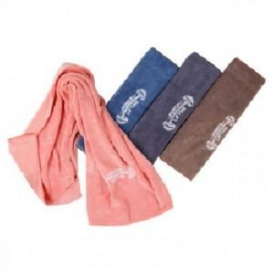

【상세/제작정보】 | <p>인쇄관련 별도문의</p>

【인쇄/포장옵션】 | 실크 / 포장불가능

【공급단가】 | 수량 | 150~ | 300~ | 500~ | 1,000~ | 3,000~
*VAT별도 | 단가 | 4,920원 | 4,830원 | 4,710원 | 4,630원 | 4,510원

【상품 URL】 | https://easy1.co.kr:443/src/goods_detail.php?gdno=28384

